DTSA Anmeldung
Druckbares Antragsformular (LTV Mecklenburg-Vorpommern): |  |  |  | 2020
Bitte diese Datei ausfüllen und an geschaeftsstelle@tanzsport-mv.de senden.

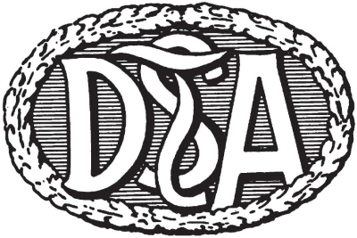

 | Antragsformular für die
 | Durchführung einer Abnahme des
 | Deutsche Tanzsportabzeichen (DTSA)



 | Geschäftsstelle des TMV
 | Zum Niklotstadion 1
 | 18273 Güstrow

Abnahmeort:
Datum der Abnahme:
Abnahmeleiter: |  |  | Telefon:

 |  | Name: | Verein: | Lizenz-Nr. (falls bekannt)
Abnehmer Nr.1:
Abnehmer Nr.2:
Abnehmer Nr.3:

Rechnungsanschrift (hauptverantwortlicher Verein):
Verein:
Ansprechpartner: |  |  |  | (nur Vorname Name)
Straße, Hs.Nr.:
PLZ, Ort:
Email:
Telefon (für Rückfragen):

Rücksendeanschrift für Urkunden und Medaillen:
Verein: |  | 0
Ansprechpartner: |  | 0 |  | (nur Vorname Name)
Straße, Hs.Nr.: |  | 0
PLZ, Ort: |  | 0

weitere beteiligte Vereine/Schulen/…:

 |  |  | Wird vom LTV ausgefüllt:
 |  |  | Abnahme geprüft und genehmigt.

 |  |  | Ort, Datum | Unterschrift LTV

Hiermit beantragen wir die Durchführung der
oben aufgeführten DTSA Abnahme.
 |  |  | Ort, Datum | Unterschrift VEREIN
 |  |  |  | (bei Mail reicht: gez. …)

